Sheet1
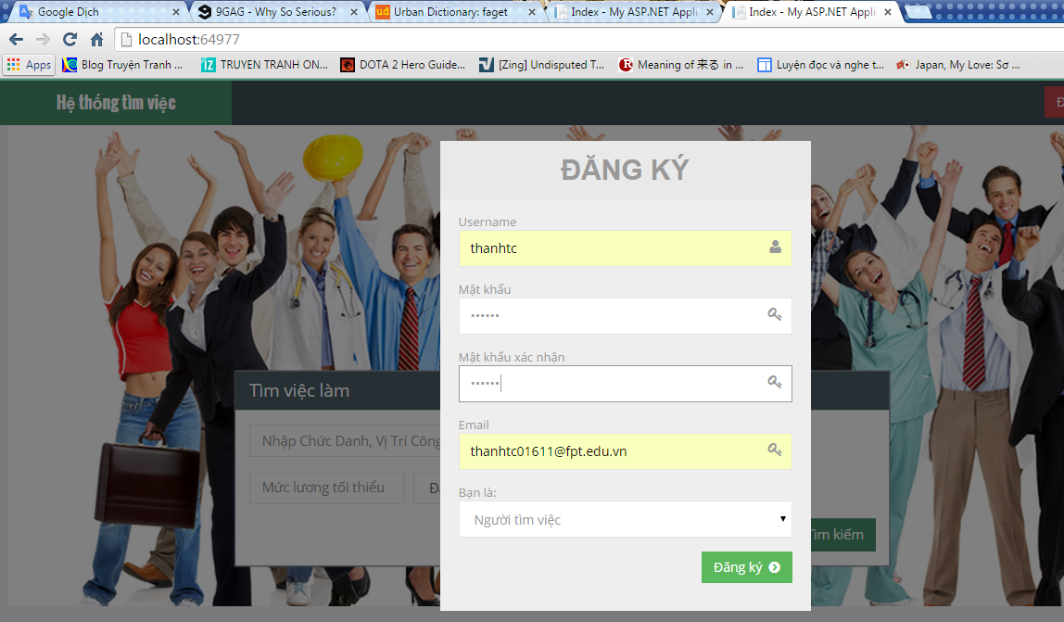

 | dùng tên tk đã tồn tại vẫn đăng ký đc

 | mail dùng đc 1 lần hay nhiều lần đây
 | 1 lần thì failed nhé

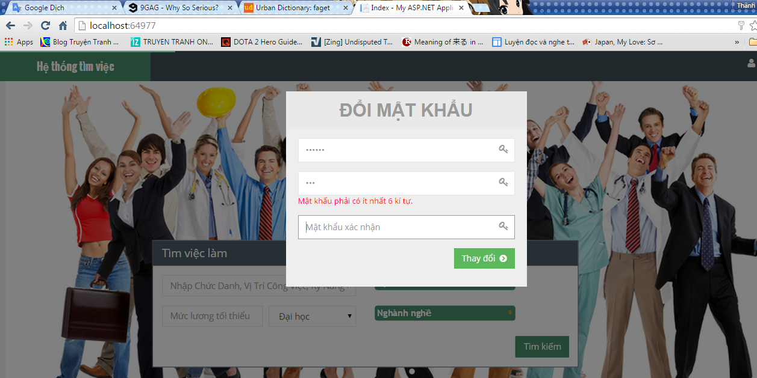

 | gõ vào không đúng mật khẩu cũ
 | vẫn đổi đc mật khẩu

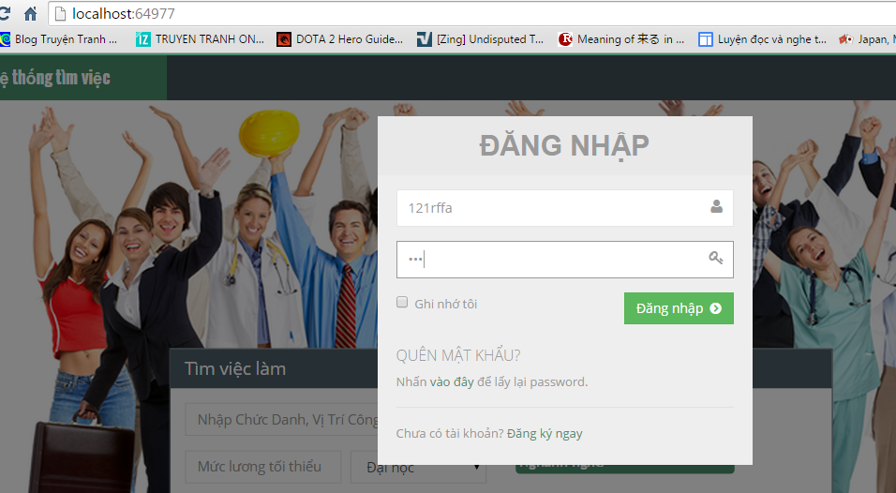

 | đăng nhập fail thì cho cái message
 | báo lỗi đi, toàn thấy f5 page

 | ko sử dụng đc

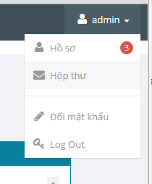

chưa dử dụng đc

